Marca de Color
La Marca de color estará compuesto por dos elementos:
a) Una combinatoria de 4 colores, de entre los siguientes:
b) Un código de 4 caracteres alfanuméricos, formado así:
-1er caracter, un número (0-9)
-2do caracter, una letra (A-Z)
-3er caracter, un número (0-9)
-4to caracter, una letra (A-Z)
* Por cada combinación de color hay un código alfanumérico definido

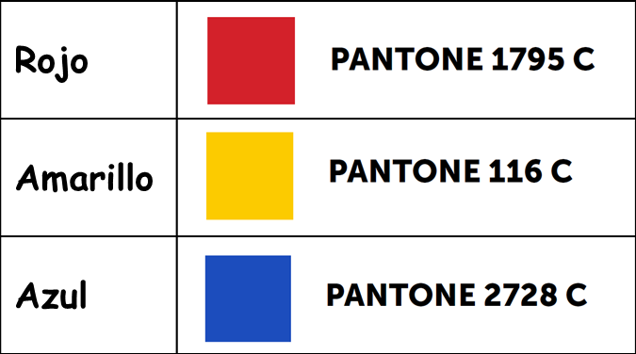
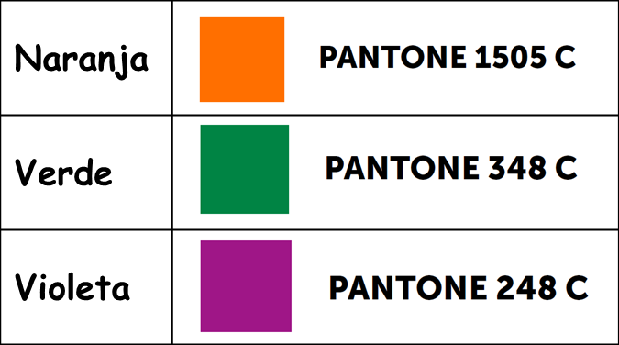

Ej. de combinación | 2A3B | combinación asignada a empresa XX

